关系图
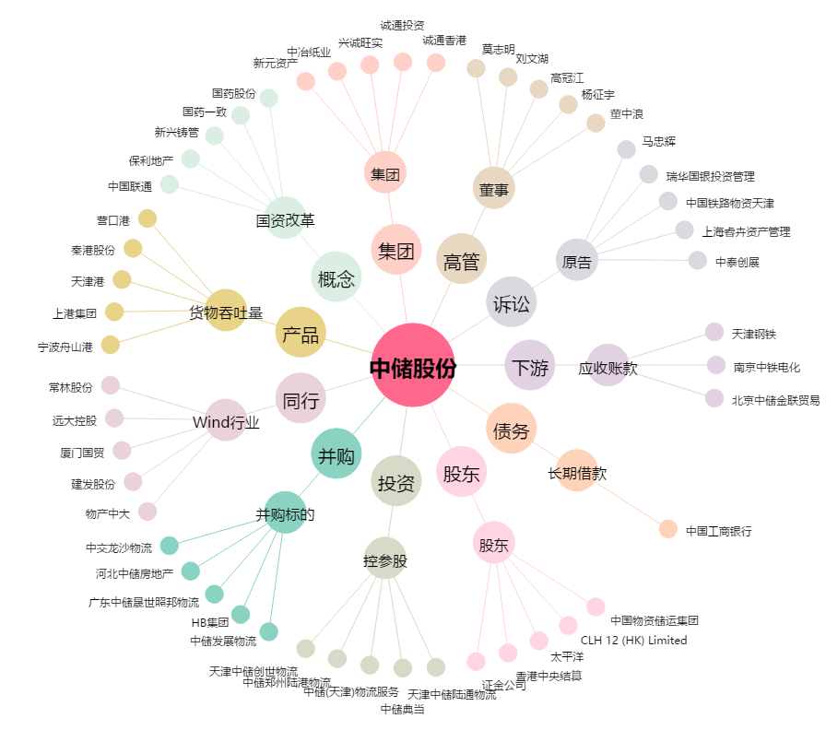
中储股份[600787.SH] - 关系概览图

